상품제안서
트랙스 미끄럼방지 기모안감 스마트터치방한장갑 | 상품코드: S29678

 |  |  |  |  |  |  | 02-713-8555 | www.synergygift.co.kr
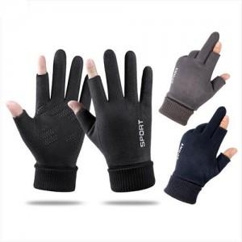

【상세/제작정보】

【인쇄/포장옵션】 | 스티커 / 상품+OPP 포장

【공급단가】 | 수량 | 100~ | 300~ | 500~ | 1,000~ | 3,000~
*VAT별도 | 단가 | 7,830원 | 7,540원 | 7,250원 | 6,960원 | 6,780원

【상품 URL】 | https://www.synergygift.co.kr:443/src/goods_detail.php?gdno=29678

